JP(JPY)
 |  |  |  |  | 申込み締切：2020年8月28日(金)

FBC ハノイ2020 ものづくり商談会申込書（JPY)
2020年11月12日(木) ～ 13日(金) 2日間 National Exhibition Construction Center (NECC)
日本円でお支払いをご希望の場合はこちらのお申込書にご記入ください
■出展社情報(Applicant information) |  |  |  |  | 申込日 | 年 月 日
出展企業名 (Company Name) | 日本語名称(JP)
 | ※英語名称(EN)
 | ※当商談会へ出展する企業名（1法人名に限ります。上記英語名称が看板、ガイドブック等対外的に表示されます。）
住所 | 〒
URL
ご担当者 (PIC) | ※今後本商談会についてご連絡させていただく際のメイン担当者様おひとりの連絡先をご入力下さい。
 | 部署 |  |  | 役職
 | 氏名
 | Tel |  |  | Mobile
 | E-mail

■支払い元情報 ：情報が上記と異なる場合のみご記入下さい。
※お支払いが日本の場合は日本語で、その他の国の場合は英語での表記をお願い致します。
請求書宛名 (Company name for Invoice)
請求書送付先 (Address of invoice receiver) | 〒
TAX ID (*1)
支払方法 (Payment) |  |  |  | 担当者名 (PIC)
Tel |  |  |  | E-mail
代表者氏名(*2) | VND でお支払の場合のみ記載 |  |  | 代表者役職(*2) | VND でお支払の場合のみ記載
*1: VNDあるいは、THBでお支払の場合ご記載ください。
*2: VNDでお支払の場合別途契約書を作成の上送付いたします。その際に必要な情報となります
■出展エリア (Participant Area) (1つだけ選択をお願いします)

■本イベントのご紹介元 (1つだけ選択をお願いします)

■調達希望品(Procurement item) |  |  |  | ■販売希望品(Sales item)

■過去に出展されたことがある商談会があれば選択してください。
FBCホーチミン2019 |  | FBCハノイ2018 | FBCハノイ2017 |  | Mフェアバンコク

■数量欄に半角で数を入力してください。
割引の対象となる場合、お申込み書受領後に主催より最終金額をご連絡致します。
サービス | 説明 |  |  | 価格 (日本円) |  | 数量 | 合計
Booth Package ブースパッケージ（通常出展） | ブース面積：3.0m × 2.0m= 6 平米 ※スペック詳細は次ページ参照 （バイヤーズパッケージは場所指定オプションをご利用していただけません） |  |  | JPY 250,000 |  |  | JPY -
Online booth package ブースパッケージ（オンライン出展） |  |  |  | JPY 250,000 |  |  | JPY -
Buyer’ｓ Package バイヤーズパッケージ |  |  |  | 無料
場所指定オプション |  |  |  | JPY 30,000 |  |  | JPY -
プロモーション Promotion | エミダス無料会員プラン参加 （製造業受発注サイト：https://ja.nc-net.com/) |  |  | 無料
 | Web広告 ものづくり商談会サイト「商談案件PR広告」 |  |  | JPY 30,000 |  |  | JPY -
 | Web広告 ものづくり商談会サイト「バナー広告」 |  |  | JPY 30,000 |  |  | JPY -
 | E-mail NCネットワークベトナム発行のメルマガ |  |  | JPY 30,000 |  |  | JPY -
 | 月刊Emidas Vietnam広告 NCネットワークベトナム発行の月刊情報誌 |  |  | JPY 30,000 |  |  | JPY -
 | 広告おまとめパッケージ 商談案件PR広告＋バナー広告＋E-mail＋月刊Emidas Vietnam広告 |  |  | JPY 110,000 |  |  | JPY -
 | 公式ガイドブック広告掲載 |  |  | 詳しくは、以下お申込み先までお問合せ下さい。
 | 会場バナー広告A（左右各1面） |  |  | JPY 500,000 |  |  | JPY -
 | 会場バナー広告B（ｴｽｶﾚｰﾀｰ脇左右各1面） |  |  | JPY 200,000 |  |  | JPY -
 | 会場バナー広告C（ｴﾝﾄﾗﾝｽ柱1本*3面） |  |  | JPY 100,000 |  |  | JPY -
 | 会場バナー広告Cセット（ｴﾝﾄﾗﾝｽ柱3本*3面） |  |  | JPY 200,000 |  |  | JPY -
その他 | 通訳手配、レンタル品、物品輸送などのオプションについては、2020年6月頃ご案内予定。
◆お支払い時にかかる送金手数料,中継手数料,受取手数料等は全てお客様ご負担でお願い致しております。特に海外送金の場合は、OUR(送金・受取手数料含む)を指定の上、連絡事項欄に“PAY IN FULL”(手数料本人負担)とご記載ください。 ◆送金時、送金書をPDFにてメールでお送りください。 |  |  |  |  |  | 合計 | JPY -

◆ベトナム国外の拠点からのお申し込み、かつ「通常出展」でお申し込みの企業様は以下の質問にお応えください。
8月28日時点で、拠点を有する国からベトナムへ入国できない場合、「通常出展」から「オンライン出展」へのスライドを希望します。 |  |  |  |  |  | 希望する 希望しない
※8月28日以降にスライドを希望される場合は、主催社が可能と判断する場合のみ、スライドさせていただきます。 （スライド不可のため出展をキャンセルされる場合は、規定のキャンセル料を申し受けます。）
※「希望しない」を選択され、その後、出展をキャンセルされる場合は、その理由の如何に関わらず、規定のキャンセル料を申し受けます。
■署名
当社は、｢FBCハノイものづくり商談会出展社募集資料 ｣ および「出展注意事項」の記載事項に同意の上、同商談会への出展を申込みます。 代表者或るいは出展責任者のご署名またはご捺印 |  |  |  | 【お申込み先】 E-mail: vn_fbc@factorynetasia.com NC NETWORK VIETNAM JSC Tel: +84-24-3247-4577

印

■ブース仕様詳細 |  |  |  |  |  |  | ※実施イメージです（実際は、若干の相違が発生する場合があります）
通常出展・ブース仕様（面積：6平米）
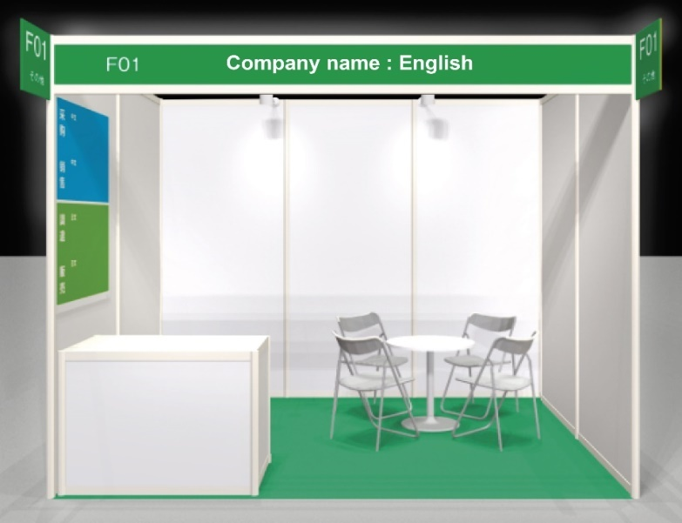
W=3 m
W=2 m
※社名は英語表記
H=2.5m
 |  |  |  | ＜標準提供設備＞
 |  |  |  | ①商談テーブル×1台 ②椅子×4脚
 |  |  |  | ②椅子×4脚
 |  |  |  | ③キャビネット×1台 ⑤スポットライト×2灯
 |  |  |  | ④電源コンセント（220V）×1
 |  |  |  | ⑤スポットライト×2灯
 |  |  |  | ⑥ゴミ箱
 |  |  |  | ⑦調達・販売案件ポスター*1
（床はパンチカーペット貼り）
※上記以外の物品（延長コード、テーブルクロス等）は出展社様各自でご用意下さい。

オンライン出展・ブース仕様（面積：1.5平米）＋商談用PCスペース
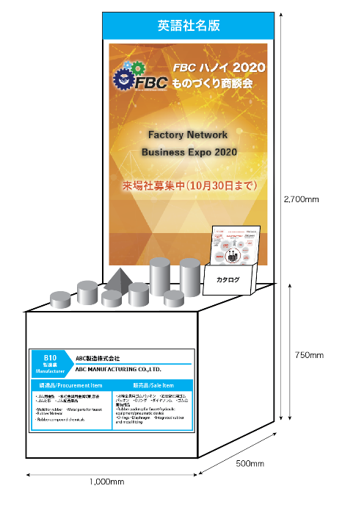
※社名は英語表記
 |  |  |  | ＜標準提供設備＞
 |  |  |  | ①展示台（高さ2.7m×幅1m×奥行0.5m）×1台 ②椅子×4脚
 |  |  |  | ②カタログスタンド×1台
装飾ポスター２枚
 |  |  |  | ③装飾ポスター ×2枚 ⑤スポットライト×2灯
 |  |  |  | ④スポットライト×2灯
 |  |  |  | ⑤共有サービス（サポートスタッフ、商談用PC/通信サービス、テーブル、椅子等）
カタログスタンド

サンプル展示台
※サンプルの輸送費は出展社様負担となります。

■出展注意事項

ご出展までの流れ
本申込書をご記入、ご捺印の上、NCネットワークベトナムまでご送付ください。
(エクセルシートとサインまたは押印後のPDFの両方を送ってください)
本お申込書受領にてお申込み完了となります。
↓
後日出展社様宛に専用webサイト登録用のID･パスワードをご送付させて頂きます。
↓
ID･パスワードを使って、商談会専用サイトで基本情報登録をお願いします。

お支払いについて

◆日本円でのお支払いにつきましては株式会社NCネットワークよりご請求いたします。
◆VNDでお支払の場合、NC Network Vietnam JSCよりご請求いたします。 ベトナム国内での契約書締結後、請求書を発行いたします。全て出展費用の会計終了後、レッドインボイスを発行するという流れになります。
◆THBでお支払の場合、FACTORYNETWORK ASIA (THAILAND)より請求書を発行いたします。 ※レートはご請求日の前月最終営業日の三菱UFJ銀行発表のTTBレートを適用します。 <計算式> 出展料×VAT 7%×TTBレート＝THB支払時の出展料（10THB単位で四捨五入） <計算例> レート：3.06円/THBで、250,000JPYをお申込頂いた場合 250,000JPY×1.07÷3.06=87,418THB、10円単位で四捨五入して87,420THBがお支払い頂く出展料となります。
■出展規約
展示小間の割当 展示小間の割当ては展示小間契約書届出順・展示小間数などに基づき、主催社が選択する。また、主催社は、来場者整理の都合、または展示効果向上のために、小間図面を変更し、それに関して小間を再割当てする権利を有する。
出展場所と費用 出展社の出展場所は主催社によって決定される。主催社は異なる場所を出展社に相談の上アサインすることができる。また、出展社が競合のリストを提示することにより、競合の近くにブースを配置しない等の措置を取る。
出展社 出展社は、主催社が提供する「出展社募集概要」等に記載された出展対象製品を展示する会社およびその他の事業体に限定される。主催社は、出展社の展示する製品が出展対象製品に適するか否かを決定する権利を有する。資本関係のあるグループ内会社の場合を除き、1ブースに2社以上出展することはできない。本展示会・商談会の秩序を保つため、開催時間中出展社は標準ブース装飾の一部を主催社への相談なしに、出展社自身の判断で撤去する事はできない。
入場の拒否 出展社は出展品のプロモートをする目的のための人員の登録を基本とする。名義貸しの場合、料金請求の対象となる。主催社は、出展社および来場者に対し、本展示会・商談会における安全確保のため、またはその他の理由により、主催社が必要と認めた場合、入場を拒否する権利を有する。
反社会的勢力の排除 主催社は、出展社が暴力、威力や詐欺的手法等を駆使して経済的利益を追求する集団または個人（いわゆる反社会的勢力）に該当する場合、また出展社自らまたは第三者を利用して以下のいずれかに該当する行為をした場合には、催告なく本契約を解除することができる。①暴力的な要求行為 ②法的な責任を超えた不当な要求行為 ③取引に関して、脅迫的な言動、または暴力を用いる行為 ④風説を流布し、偽計または威力を用いて主催社および他出展社の信用を毀損、または業務妨害をする行為 ⑤その他前各号に準ずる行為
求人を目的とする展示の禁止 人材募集のための展示およびいかなる種類であれ、求人のための活動は一切禁止される。
展示 本展示会・商談会で認められる展示の方法は、良識に基づき行うものとする。出展社は、主催社が提供する規定に従わなければならない。また、出展社は、近隣の邪魔にならないように展示を行うものとする。出展社は、主催社が提供する「出展社募集パンフレット」等に記載されていない製品を展示することはできない。
騒音基準の遵守 音を発生させる場合、出展社は、他の出展社に迷惑にならないよう、主催社が規定する騒音基準を遵守しなければならない。規定された騒音基準を遵守しない場合、主催社は、出展製品、または出展社あるいは代理人を拒否し、排除する権利を有する。
電力・装飾関連サービス 電力関連の設備・工事に関しては、主催社が指定するオフィシャルコントラクター以外を使ってはならない。
写真・映像・音声 本展示会・商談会の写真・映像および音声を撮影・記録し、使用する権利は主催社が有する。自社の写真・映像撮影および音声の録音を希望する出展社は、主催社の承諾を得てから行うものとする。
清掃 出展社はブースを清潔な状態に保つようにしなければならない。
資料の配布 出展社は、自社展示小間内で自由にパンフレットや広告用印刷物を配布することができる。ただし、配布物の内容は、出展製品に関するものに限られる。なお、この配布および配布物により生ずる一切の責任は出展社が負うものとし、主催社はその責任を負わないものとする。
個人情報の取り扱い 主催社は、出展関係者の個人情報を、本展示会の開催にあたって必要な情報のやりとりのために使用できるものとする。また、主催社は、出展関係者に対し、本展示会および主催社の開催する他展示会の広告宣伝のための電子メールおよびその他の広告宣伝物を送信することができる。なお、出展関係者は、主催社が指定する協力会社および本展示会の取材・特集企画を行う業界紙誌に、主催社が必要と認めた場合、出展関係者の個人情報を提供することに同意するものとする。
契約解約 1) 出展社がキャンセルあるいはスペースの縮小を申し出た場合、主催社側責任者の決裁が書面によって確認する ものとする。キャンセルの日付は、主催社がキャンセルまたはスペースの縮小を了承し、出展社に連絡した日付とする。 2) 出展社がキャンセルあるいはスペースの縮小を申し出た場合、以下のキャンセル料金が発生し、出展場所の 変更も可能となる。主催社が既に受け取った料金から以下のキャンセル料を差し引いて返金される。 商談会開催日から数えて6ヶ月より前 ： 出展料金の10% 商談会開催日から数えて3ヶ月より前、6ヶ月以内 ： 出展料金の30% 商談会開催日から数えて2ヶ月より前、3ヶ月以内 ： 出展料金の70% 商談会開催日から数えて2ヶ月以内 ： 出展料金の100% ※返金の際の送金手数料・振込手数料は出展社にて負担する。
主催社の責務 出展企業申込受領後から、イベント運営業務（プログラム策定、広報活動、集客、出展社パスの発行など）を通じて、展示会・商談会をスムーズに運営することを責務とする。ただし、各出展企業の商談の結果については責任を負わない。
損害責任 主催社および本展示会・商談会に関連して主催社に雇用されている、または提携している一切の会社、団体、個人等は、火災、盗難、その他一切の原因によって、出展社、その従業員や出展社に雇用されている、または提携している一切の会社、団体、個人、公衆、その他の第三者が受ける事故、または傷害を含む一切の損害に対して、故意、または重大な過失が認められた場合を除き責任を負わないものとする。主催社は、出展社の所有物の破損、損失、損害に対して、は責任を負わないものとする。 出展社は、その従業員や出展社に雇用されている、または提携している一切の会社、団体、個人等の不注意、その他によって生じた本展示会・商談会の建築物、または設備に対する損害、その他一切の損害に対して、直ちに賠償するものとする。 主催社は、展示会・商談会招待券、展示会・商談会ウェブサイト、展示会・商談会場案内図、その他のプロモーション用資料等の中に偶発的に生じた誤字、脱字等に対して責任を負わないものとする。
安全および消防法規の遵守 出展社は、本展示会・商談会場に適用される全ての安全および消防法規を遵守しなければならない。また、通路および緊急避難口は、人および所有物で塞がないようにし、展示小間外に所有物の置き場所を設けることは禁止される。
展示会・商談会の中止 本展示会・商談会が開催される土地建物が入場に不適当と主催社が判断した場合、または本契約書に基づく本展示会・商談会の開催または主催社の履行が「不可抗力的原因」で妨害されたと主催社が判断した場合には、主催社は本契約書に基づく契約または本展示会・商談会（またはその一部）を中止することがある。主催社は「不可抗力的原因」によって生じる遅延、損害、損失、費用の増加、その他の不利な事態については責任を負わないものとする。本項でいう「不可抗力的原因」とは、火災、洪水、風害、疫病、地震、爆発、その他の事故および事件、海岸封鎖、輸出入禁止、悪天候、政府および官公庁による規制または命令、公敵による行為、暴動または内乱、テロ行為、ストライキ、ロックアウト、ボイコット、その他の労働争議、十分な人員の確保不能、適切な輸送設備の欠乏・損傷または欠陥、さらに、立法的、行政的、司法的、または合憲的、違憲的の如何を問わず、国および地方公共団体等の法律、政令、条例、規則、命令、通達、決定による必要物資・器材の入手不能、没収、徴収の場合をいう。 なお、主催社は、理由の如何にかかわらず、本契約書に基づく契約または本展示会・商談会（またはその一部）を中止した場合でも、主催社は出展社に対して残余展示日数を基盤として日割計算した展示小間料金の払戻しをする以外は責任を負わないものとする。
出展の拒否 出展社は、展示が常に主催社が定める本展示会・商談会規約に合致するようにしなければならない。主催社は、理由の如何にかかわらず、出展製品、または出展社あるいはその代理人を拒否し、排除する権利を有する。理由を明示しない場合といえども、主催社は出展社に対して残余展示日数を基盤として日割計算した展示小間料金の払戻しをする以外は責任を負わないものとする。もし、出展製品または出展社が、本展示会・商談会規約の違反により、または他の明確な理由によって排除される場合には、展示小間料金は返済されないものとする。
...

JP(VND)
...
■数量欄に半角で数字を入力してください。
◆お支払い時にかかる送金手数料,中継手数料,受取手数料等は全てお客様ご負担でお願い致しております。特に海外送金の場合は、OUR(送金・受取手数料含む)を指定の上、連絡事項欄に“PAY IN FULL”(手数料本人負担)とご記載ください。 ◆送金時、送金書をPDFにてメールでお送りください。 |  | 合計 | VND -

■署名
当社は、｢FBCハノイものづくり商談会出展社募集資料｣ および「出展注意事項」の記載事項に同意の上、同商談会への出展を申込みます。 代表者或るいは出展責任者のご署名またはご捺印 | 【お申込み先】 E-mail: vn_fbc@factorynetasia.com NC NETWORK VIETNAM JSC Tel: +84-24-3247-4577

印

■ブース仕様詳細
ブース仕様（面積：6平米）
W=3 m
W=2 m
※社名は英語表記
H=2.5m
 | ＜標準提供設備＞
 | ①商談テーブル×1台 ②椅子×4脚
 | ②椅子×4脚
 | ③キャビネット×1台
 | ④電源コンセント（220V）×1
 | ⑤スポットライト×2灯
 | ⑥ゴミ箱
 | ⑦調達・販売案件ポスター*1
（床はパンチカーペット貼り）
※実施イメージと異なり、若干の相違が発生する場合があります。
※上記以外の物品（延長コード、テーブルクロス等）は出展社様各自でご用意下さい。

■出展注意事項
ご出展までの流れ
本申込書をご記入、ご捺印の上、ベトナム法人の投資ライセンス、ビジネスライセンスのPDFデータと一緒にNCネットワークベトナム
までご送付ください。
(エクセルシートとサインまたは押印後のPDFの両方を送ってください)
本お申込書受領にてお申込み完了となります。
↓
後日出展社様宛に専用webサイト登録用のID･パスワードをご送付させて頂きます。
↓
...

